LISTA DE PRECIOS
TIPO DE CAMBIO DE S/ A $ | 3.12 |  |  |  |  | RESPONSABLE DE CATALOGO | Edwar | PORCENTAJE | 140.00%
 |  |  |  |  |  |  |  |  | .
MINICODIGO | 180 | MINICODIGO | 154.49 | MINICODIGO | 258.92 | MINICODIGO | 250 |  | 350
CODIGO | 180 | CODIGO | 154.49 | CODIGO | 258.92 | CODIGO | 250 | CODIGO | 350
MODELO | Klip Xtreme KPS-103 | MODELO | Klip Xtreme KPS-301 | MODELO | Klip Xtreme KPS-302 | MODELO | Klip Xtreme KPS-303 | MODELO | Klip Xtreme KPS-304
OFERTA1 |  |  |  | OFERTA2
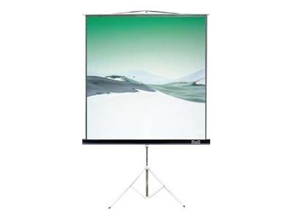 |  | 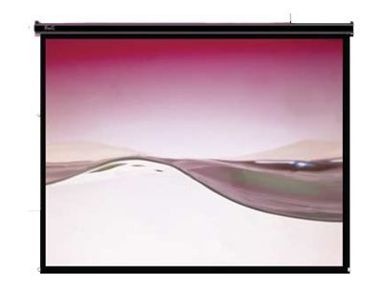 |  | 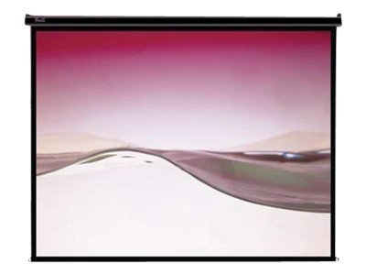
PRECIO SOLES | S/.432.00 | PRECIO SOLES | S/.370.78 | PRECIO SOLES | S/.621.41 | PRECIO SOLES | S/.600.00 | PRECIO SOLES | S/.840.00
PRECIO DOLARES | $138.46 | PRECIO DOLARES | $118.84 | PRECIO DOLARES | $199.17 | PRECIO DOLARES | $192.31 | PRECIO DOLARES | $269.23
CARACTERISTICAS |  | CARACTERISTICAS |  | CARACTERISTICAS |  | CARACTERISTICAS |  | CARACTERISTICAS
Tipo de producto | Pantalla de proyección con trípode | Tipo de producto | Pantalla de proyección | Tipo de producto | Pantalla de proyección | Tipo de producto | Pantalla de proyección | Tipo de producto | Pantalla de proyección
Tamaño de imagen en diagonal | 100 pulgada ( 254 cm ) | Tamaño de imagen en diagonal | 72 pulgada ( 183 cm ) | Tamaño de imagen en diagonal | 86 pulgada ( 218 cm ) | Tamaño de imagen en diagonal | 100 pulgada ( 254 cm ) | Tamaño de imagen en diagonal | 120 pulgada ( 305 cm )
Anchura de imagen | 200 cm | Anchura de imagen | 145 cm | Anchura de imagen | 172 cm | Anchura de imagen | 200 cm | Anchura de imagen | 240 cm
Altura de imagen | 150 cm | Altura de imagen | 110 cm | Altura de imagen | 130 cm | Altura de imagen | 150 cm | Altura de imagen | 180 cm
Superficie de pantalla | Matte White | Superficie de pantalla | Matte White | Superficie de pantalla | Matte White | Superficie de pantalla | Matte White | Superficie de pantalla | Matte White
Relación de aspecto | 4:03:00 | Relación de aspecto | 4:03:00 | Relación de aspecto | 4:03:00 | Relación de aspecto | 4:03:00 | Relación de aspecto | 4:03:00
Grosor de pantalla | 0.42 mm | Grosor de pantalla | 0.42 mm | Grosor de pantalla | 0.42 mm | Grosor de pantalla | 0.42 mm | Grosor de pantalla | 0.42 mm
Características | Lavable | Características | Vertical elevable, lavable, desplegable hacia abajo, Montable en pared, montable en el techo, posibilidad de bloqueo | Características | Vertical elevable, lavable, desplegable hacia abajo, Montable en pared, montable en el techo, bloqueo automático | Características | Vertical elevable, lavable, desplegable hacia abajo , Montable en pared, montable en el techo, posibilidad de bloqueo | Características | Vertical elevable, lavable, desplegable hacia abajo , Montable en pared, montable en el techo, posibilidad de bloqueo
Peso | 10.5 kg | Peso | 5 kg | Peso | 6 kg | Peso | 7.5 kg | Peso | 12 kg
Color | Blanco | Color | Blanco | Color | Blanco | Color | Blanco | Color | Blanco
garantia | 1 año

CONTENIDO DEL PAQUETE |  | CONTENIDO DEL PAQUETE |  | CONTENIDO DEL PAQUETE |  | CONTENIDO DEL PAQUETE |  | CONTENIDO DEL PAQUETE

MINICODIGO | 516.86 | MINICODIGO | 569.2 | MINICODIGO | 644.44 | MINICODIGO | 149.72 | MINICODIGO
CODIGO | 516.86 | CODIGO | 569.2 | CODIGO | 644.44 | CODIGO | 149.72 | CODIGO
MODELO | Klip Xtreme KPS-305 | MODELO | Klip Xtreme KPS-501 | MODELO | Klip Xtreme KPS-502 | MODELO | Klip Xtreme KPS-101B | MODELO | Klip Xtreme KPS-102B
 |  | OFERTA3
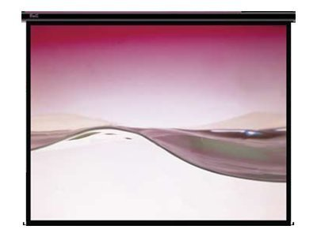 |  | 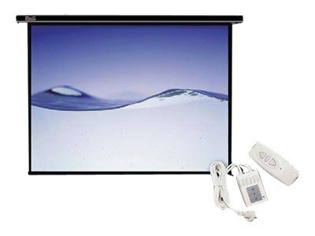 |  |  |  | 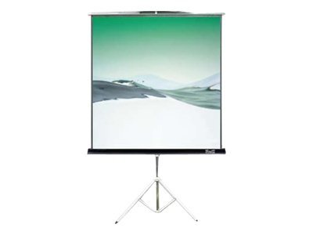 |  | 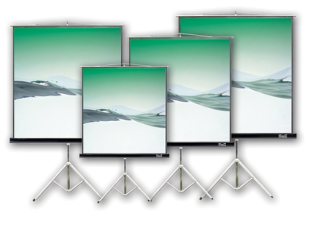
PRECIO SOLES | S/.1,240.46 | PRECIO SOLES | S/.1,366.08 | PRECIO SOLES | S/.1,546.66 | PRECIO SOLES | S/.359.33 | PRECIO SOLES | S/.0.00
PRECIO DOLARES | $397.58 | PRECIO DOLARES | $437.85 | PRECIO DOLARES | $495.72 | PRECIO DOLARES | $115.17 | PRECIO DOLARES | $0.00
CARACTERISTICAS |  | CARACTERISTICAS |  | CARACTERISTICAS |  | CARACTERISTICAS |  | CARACTERISTICAS
Tipo de producto | Pantalla de proyección | Tipo de producto | Pantalla de proyección - motorized | Tipo de producto | Pantalla de proyección - motorized | Tipo de producto | Pantalla de proyección con trípode | Cantidad empaquetada | 1
Tamaño de imagen en diagonal | 150 pulgada ( 381 cm ) | Tamaño de imagen en diagonal | 86 pulgada ( 218 cm ) | Tamaño de imagen en diagonal | 100 pulgada ( 254 cm ) | Tamaño de imagen en diagonal | 72 pulgada ( 183 cm ) | Compatibilidad | PC
Anchura de imagen | 300 cm | Anchura de imagen | 172 cm | Anchura de imagen | 200 cm | Anchura de imagen | 145 cm | Fabricante | Klip Xtreme
Altura de imagen | 220 cm | Altura de imagen | 130 cm | Altura de imagen | 150 cm | Altura de imagen | 110 cm | Gama de productos | Klip Xtreme
Superficie de pantalla | Matte White | Superficie de pantalla | Matte White | Superficie de pantalla | Matte White | Superficie de pantalla | Matte White | Marca | Klip Xtreme
Relación de aspecto | 4:03:00 | Relación de aspecto | 4:03:00 | Relación de aspecto | 4:03:00 | Relación de aspecto | 4:03:00 | Modelo | KPS-102B
Grosor de pantalla | 0.42 mm | Grosor de pantalla | 0.42 mm | Grosor de pantalla | 0.42 mm | Grosor de pantalla | 0.42 mm | Peso | 9.5 kg
Características | Vertical elevable, lavable, desplegable hacia abajo , Montable en pared, montable en el techo, posibilidad de bloqueo | Características | Lavable , Montable en pared, montable en el techo, mando a distancia | Características | Lavable , Montable en pared, montable en el techo, mando a distancia | Características | Lavable | Categoría de accesorio | Accesorios para proyector
Peso | 21 kg | Peso | 9 kg | Peso | 11 kg | Peso | 8.5 kg | Tipo de producto | Pantalla de proyección con trípode
Color | Blanco | Color | Blanco | Color | Blanco | Color | Negro | Diagonal de imagen (pulg.) | 86 pulgada
 |  |  |  |  |  |  |  | Tamaño de imagen en diagonal | 218 cm

CONTENIDO DEL PAQUETE |  | CONTENIDO DEL PAQUETE |  | CONTENIDO DEL PAQUETE |  | CONTENIDO DEL PAQUETE |  | CONTENIDO DEL PAQUETE

MINICODIGO | 258.92 | MINICODIGO |  | MINICODIGO |  | MINICODIGO |  | MINICODIGO
CODIGO | 258.92 | CODIGO |  | CODIGO |  | CODIGO |  | CODIGO
MODELO | Klip Xtreme KPS-302B | MODELO |  | MODELO |  | MODELO |  | MODELO
OFERTA1 |  |  |  | OFERTA2
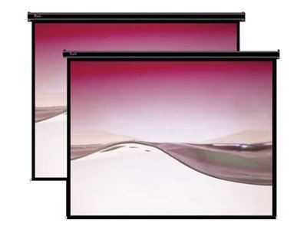
PRECIO SOLES | S/.621.41 | PRECIO SOLES | S/.0.00 | PRECIO SOLES | S/.0.00 | PRECIO SOLES | S/.0.00 | PRECIO SOLES | S/.0.00
PRECIO DOLARES | $199.17 | PRECIO DOLARES | $0.00 | PRECIO DOLARES | $0.00 | PRECIO DOLARES | $0.00 | PRECIO DOLARES | $0.00
CARACTERISTICAS |  | CARACTERISTICAS |  | CARACTERISTICAS |  | CARACTERISTICAS |  | CARACTERISTICAS
Tipo de producto | Pantalla de proyección
Tamaño de imagen en diagonal | 86 pulgada ( 218 cm )
Anchura de imagen | 172 cm
Altura de imagen | 130 cm
Superficie de pantalla | Matte White
Relación de aspecto | 4:03:00
Grosor de pantalla | 0.42 mm
Características | Vertical elevable, lavable, desplegable hacia abajo , Montable en pared, montable en el techo, posibilidad de bloqueo
Peso | 6 kg
Color | Negro

CONTENIDO DEL PAQUETE |  | CONTENIDO DEL PAQUETE |  | CONTENIDO DEL PAQUETE |  | CONTENIDO DEL PAQUETE |  | CONTENIDO DEL PAQUETE

